Plan1 (2)
Dimensionamento de Pavimento - Estrada Naim Khairalla (Trecho 3) |  |  |  |  |  |  |  |  | 2
Tipo de Veículo |  | Fator Equivalente de Operação |  |  |  | Contagem Sentido > Nº Veículo (Quant.) | Porcentagem (%) | Fator de Veículo (F.V.)
 |  | ESRS | ESRD | ETD | ETT
1 |  | 2 | 3 | 4 | 5 | 6 | 7 | 8
1ESRS+1ESRD |  | 0.25 | 3.00 | 0.00 | 0.00 | 45 | 100.00% | 3.25
1ESRS+1ETD |  | 0.25 | 0.00 | 8.50 | 0.00 | 0 | 0.00% | 0
1ESRS+1ESRD+1ETT |  | 0.25 | 3.00 | 0.00 | 9.00 | 0 | 0.00% | 0
1ESRS+1ETD+1ETT |  | 0.25 | 0.00 | 8.50 | 9.00 | 0 | 0.00% | 0
1ESRS+3ETD |  | 0.25 | 0.00 | 25.50 | 0.00 | 0 | 0.00% | 0
1ESRS+1ESRD+1ETD |  | 0.25 | 3.00 | 8.50 | 0.00 | 0 | 0.00% | 0
1ESRS+3ESRD |  | 0.25 | 9.00 | 0.00 | 0.00 | 0 | 0.00% | 0
TOTAL |  |  |  |  |  | 45 | 100.00% | 3.25

N = 365 x VDM x P x FV x FR

VDM = | 45 |  |  |  | N = | 1,067,625.00
P= | 20
FV = | 3.25 |  |  |  | OU
FR = | 1 |  |  |  | N = | 1.07E+06

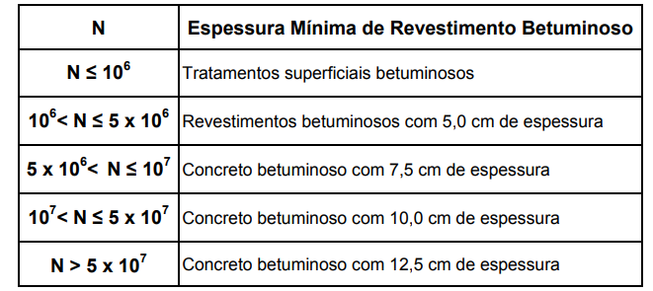
 |  |  |  |  |  | Coeficiente de Equivalência Estrutural |  | I.S.C

 |  |  |  |  |  | Base | KB = 1,00 | >=80% |  | 80

 |  |  |  |  |  | Sub-Base | Ks = 1,00 | >=20% |  | 20

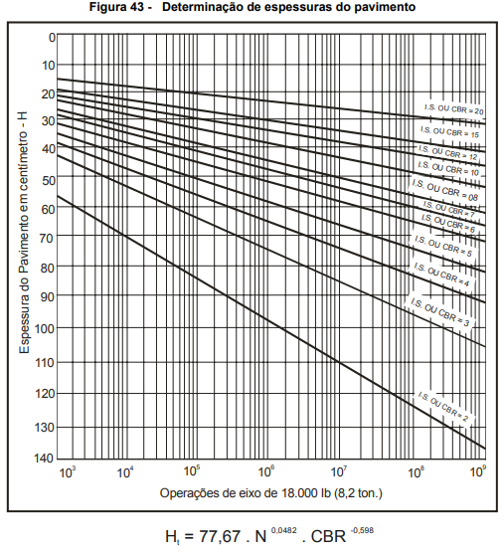
 |  |  |  |  |  | Reforço | KREF = 1,00 | >=11% |  | 11 | revestimento
 |  |  |  |  |  |  |  |  |  |  | 9
 |  |  |  |  |  |  |  |  |  |  | 2
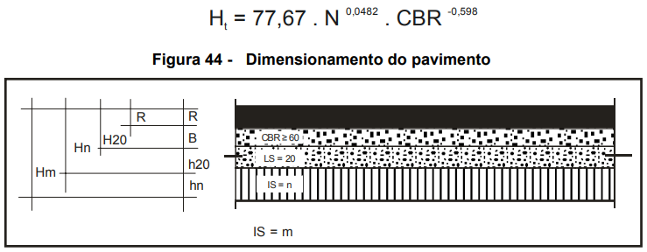

 |  |  |  |  |  |  |  |  |  |  | base
 |  |  |  |  |  |  |  |  |  |  | 1

 |  |  |  |  |  | H20 = | 25.28 | (cm)

 |  |  |  |  |  | Hn = | 36.15 | (cm)

 |  |  |  |  |  | Revestimento adotado = 9,0 cm |  | KR = 2,00

 |  |  |  |  |  | ESPESSURAS ADOTADAS (cm)
Revestimento (R) = |  |  | 9 |  |  | REVESTIMENTO = | 9.00
Espessura da Base (B) = |  |  | 7.28 |  |  | BASE = | 18.00
Espessura da Sub-Base (h20) = |  |  | 10.87 |  |  | SUB-BASE = | 0.00


ENG. RODRIGO SILVA DE SOUZA
Responsável Técnico
 | CREA. 5069648723-SP
 | ART nº 28027230211063571

